Casos de uso
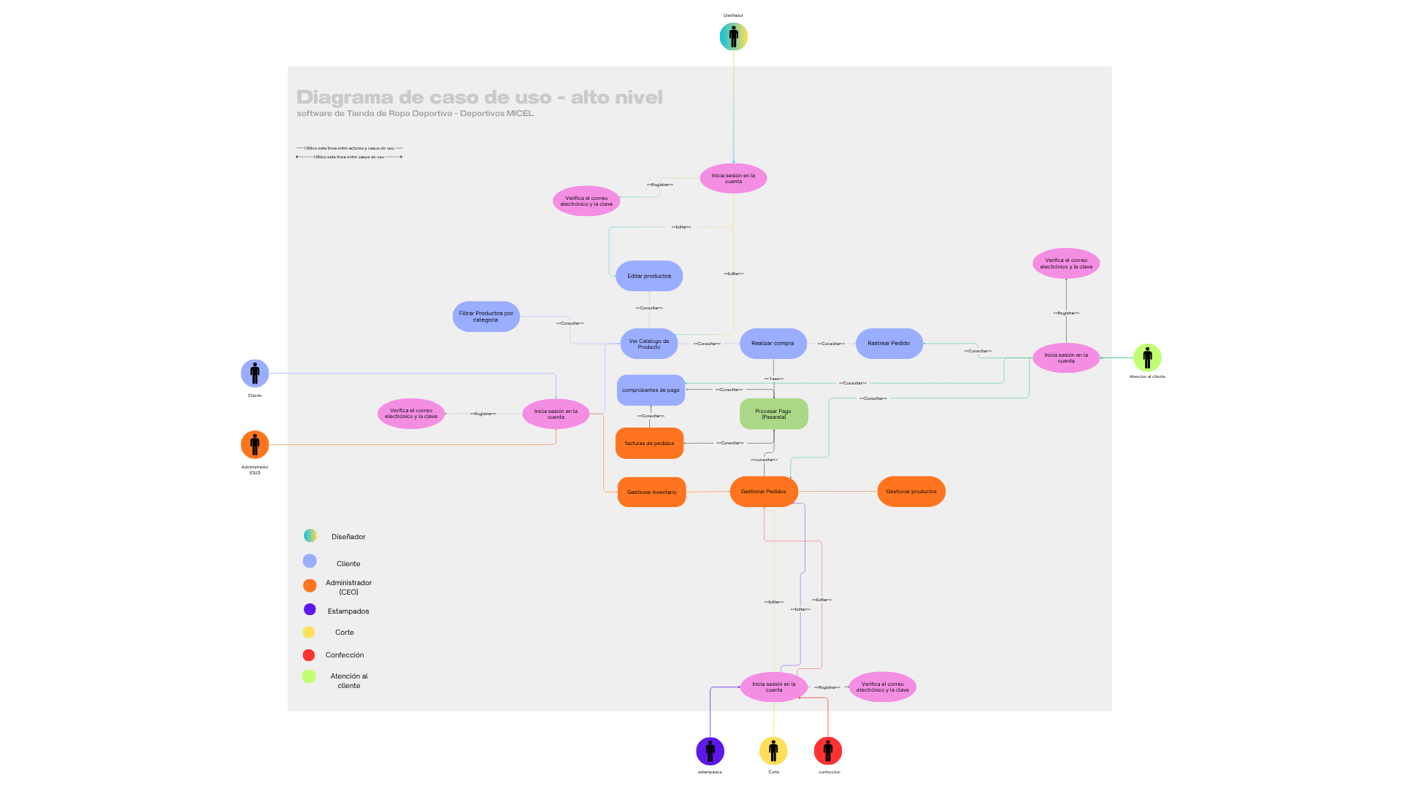
Caso de Uso | Generación De Sesión | Verificar el correo y la contraseña | Examinar Catalogo de Productos | Editar Productos | Filtrar Productos | Realizar Compra | Rastreo de Pedido | Gestión de Pedidos | Gestionar Productos | Procesos de Pago | Facturas de pedidos | Comprobantes de pago
Actores | Clientes,Trabajadores y Administrador | Cliente, Trabajadores y Administrador | Cliente y Diseñador | Cliente y Diseñador | Cliente | Cliente | Cliente y Atencion al cliente | Administrador,estampados,corte, confeccion y atencion al cliente | Administrador | Administrador y Cliente | Administrador | Cliente, Administrador y Atencion al cliente
Descripcion | - El cliente, administrador y trabajadores ingresarán a su usuario teniendo en cuenta su nivel de permisos dentro del aplicativo | - El aplicativo verifica el estado de inscripción del Cliente, Trabajador y el Admiinistración | - El cliente visualiza los productos por categorias - El diseñador puede actualizar los diseño y productos de estas arias | - El cliente selecciona la talla, diseño y el color - El diseñador será responsable de gestionar los elementos visuales y las opciones de personalización de los productos, definiendo los diseños, colores, combinaciones disponibles y la forma en que estos se presentan al cliente dentro de la aplicación | - El sistema debe clasificar los productos por categorías running, fútbol, natación entre otros. | - El cliente confirma el carrito y procede al pago | - Debe permitir al usuario consultar, mediante un número de guía, las etapas del envío - Atencion al cliente debe facilitar el soporte al usuario de productos comprados mediantes comprobantes, disponibilidad del producto o rastreos de este mismo | - Atencion al cliente debe poder brindar informacion en cuanto a estados de pedidos,progresos en tiempo real y notificaciones - Administrador debe tener acceso total a la informacion en cuanto a creacion de pedidos,estados y administrar todo el flujo interno - estampados, corte y confeccion deben tener acceso a la gestion y produccion de pedidos enfocados en sus areas | - El Administrador crea, edita o elimina productos del catalogo | - La pasarela valida la transacción y genera el comprobante y la factura del pedido en el cual e administrador tendra completo acceso - Cliente sera el medio para confirmar un proceso de compra con la empresa | - El administrador es responsable de gestionar los pedidos y las facturas del sistema, incluyendo la creación, actualización y control del estado de los pedidos, así como la generación, validación y consulta de las facturas asociadas a cada compra. | - El cliente debe poder validar informacion de su compra mediante el comprobante - atencion al cliente su deber es brindar soporte al cliente con informacion de compras o error en los comprobante de pago - El administrador debe poder Validar transacciones, Auditar pagos, Consultar comprobantes ,Resolver inconsistencias o fraudes y Llevar control financiero
Paso Normal | 1. El Administrador, el cliente y los trabajadores ingresarán al aplicativo empleando un correo y una contraseña. 2. El aplicativo generará una llave de acceso para cada uno de los ingresos exitosos. 3. El aplicativo también clasificará los perfiles según su nivel de permisos dentro de este. | 1. El sistema verificará el usuario, la contraseña y el nivel de acceso 2. El aplicativo mostrará una versión diferente de este, según el nivel de acceso de cada usuario | 1. El cliente podrá interactuar con el algoritmo de su página 2. El aplicativo retroalimentará el algoritmo según los intereses del cliente 3. El diseñador podrá crear, actualizar y gestionar los productos a comercializar | 1. El cliente podrá editar varios aspectos de la prenda elegida, tales como la talla, el color o el estampado 2. El aplicativo examinará el inventario en busca de la prenda solicitada por medio de la talla y color 3. En caso de contar con la prenda se enviará la solicitud al diseñador con la prenda y estampados escogidos 4. En caso de no contar con la prenda el aplicativo se comunicará a el usuario para que escoja otra prenda con características similares | 1. El aplicativo clasificará las prendas en venta según el deporte o disciplina a el que pertenezcan 2. El algoritmo tomará esta información para mejorar su precisión en sus recomendaciones | 1. El cliente podrá editar su carrito para poder tener control de sus compras 2. El algoritmo tomará esta información para mejorar su precisión en sus recomendaciones | 1. Una vez el pedido haya sido realizado, el cliente podrá rastrear el pedido durante cada una de sus fases 2. Atención al Cliente deberá poder escrutar los pedidos para poder así generar la factura y el comprobante de pago de la compra | 1. Atención al cliente deberá informar al cliente de cualquier eventualidad con el pedido realizado 2. El aplicativo informará al Administrador de todos los movimientos dentro de este 3. El aplicativo clasificará los detalles de la prenda para informar a las dependencias correspondientes para su creación, corte, confección y estampado | 1. El Administrador gestionará el catálogo virtual del aplicativo. Pudiendo editar, crear o eliminar productos del inventario | 1. La pasarela del aplicativo validará la información suministrada por el cliente a la hora de realizar la compra 2. El Administrador tendrá acceso total a cada una de las órdenes de compra generadas 3. El algoritmo tomará esta información para mejorar su precisión en sus recomendaciones | 1. Según la información mostrada por el aplicativo, el Administrador tendrá que generar el comprobante de pago y la factura de compra del pedido realizado 2. El aplicativo y el algoritmo mantendrán la página inicial actualizada según el inventario interno del mismo | 1. Tanto el aplicativo como Atención al Cliente deberán de mantener informado de su pedido al cliente en todo momento 2. Esta información también estará al alcance del Administrador para que este pueda llevar la contabilidad de Deportivos Micel
Excepción | 1. Correo electrónico no registrado en el sistema 2. Contraseña incorrecta 3. Expiración de la sesión por inactividad 4. Sesión duplicada o conflicto de sesiones activas 5. Usuario sin rol asignado en la base de datos 6. Acceso denegado a funciones no autorizadas | 1. No es posible verificar el correo 2. La peticion de verificacion ha vencido 3. error en el ingreso de la validación 4. error en el inicio de sesión 5. Cuenta bloqueada por múltiples intentos fallidos. 6. Nivel de acceso no definido o mal configurado. | 1. No se encuentra lo que se le es pedido 2. No se adjuntan las actualizaciones correctamente 3. el diseño es muy pesado para agragarlo a los productos a comercializar | 1. La talla seleccionada no está disponible para ese tipo de prenda. 2. Error del sistema al guardar los cambios realizados por el cliente. 3. Fallo en la conexión con la base de datos de inventario. 4. La búsqueda no arroja resultados por datos incompletos o incorrectos. 5. Error en el envío de la solicitud al diseñador. 6. Los datos de la prenda o estampado están incompletos o corruptos. | 1. La prenda no cuenta con información suficiente para ser clasificada. 2. Error en el sistema de clasificación automática 3. Fallo en la base de datos al guardar la categoría asignada. 4. Datos insuficientes para generar recomendaciones precisas. 5. Información de clasificación incorrecta que afecta las sugerencias. | 1. Error al agregar o eliminar productos del carrito. 2. La cantidad solicitada supera el stock disponible. 3. Fallo en la actualización del carrito en tiempo real. 4. Datos insuficientes del carrito para generar recomendaciones. 5. Información desactualizada del carrito que afecta la precisión. | 1. El número de pedido o guía es inválido o no existe. 2. Fallo en la conexión con el sistema de seguimiento. 3. Información de seguimiento incompleta o desactualizada. 4. El personal no cuenta con permisos para acceder a los pedidos. | 1. Fallo en el envío de la notificación (correo, SMS, app). 2. Retraso en la detección de la eventualidad. 3. El cliente no recibe o no visualiza la notificación. 4. Fallo en la notificación hacia el Administrador. 5. Problemas de permisos que impiden al Administrador ver ciertos movimientos. | 1. Error al crear un nuevo producto en el sistema. 2. Datos incompletos o inválidos al registrar o actualizar un producto 3. El Administrador no cuenta con los permisos necesarios para realizar cambios. 4. Error al eliminar un producto del inventario. | 1. Rechazo de la transacción por parte de la entidad financiera. 2. Tiempo de espera excedido durante la validación. 3. El Administrador no puede visualizar las órdenes por falta de permisos. 4. Órdenes de compra incompletas o con datos inconsistentes 5. Error en el algoritmo de recomendación. 6. Fallo en la integración entre el sistema de compras y el motor de recomendaciones. | 1. Datos del pedido incompletos o incorrectos para generar la factura. 2. Fallo en la conexión con la base de datos de pedidos. 3. El Administrador no cuenta con permisos suficientes para generar documentos. 4. Información del inventario desactualizada o inconsistente. 5. Error en el algoritmo encargado de actualizar la página. 6. Problemas de carga que impiden mostrar la información actualizada. | 1. El cliente no accede o no visualiza la información enviada. 2. Error en la sincronización entre el aplicativo y Atención al Cliente. 3. El Administrador no cuenta con permisos para acceder a la información. 4. Fallo en la integración entre el sistema de pedidos y el módulo contable.

